WBS
Иерархическая структура работ (WBS) — проект «Разработка AI-сервиса проверки Excel-моделей TableMind»
Уровень 0 — проект; уровень 1 — 15 укрупнённых работ (коды 1.0–15.0). Цвет — фаза жизненного цикла (группировка для наглядности).

Код WBS | Название работы | Фаза | Результат (измеримый) | Ответственный (роль)
0 | TableMind: Разработка AI-сервиса проверки Excel-моделей TableMind | — | Веб-аудит + надстройка Excel выведены на рынок, ≥ 50 платящих | Владелец продукта / РП
1.0 | Анализ требований, интервью с пользователями и утверждение ТЗ | Анализ и планирование | ТЗ, MoSCoW, KPI, отчёт по 10 интервью | Руководитель проекта
2.0 | Юридическое оформление: политика конфиденциальности, условия, DPA | Анализ и планирование | Опубликованные юридические документы | Руководитель проекта
3.0 | Проектирование архитектуры, модели данных и API; CI/CD и окружения в ЕС | Проектирование | Архитектура, OpenAPI, CI/CD, staging/prod | Бэкенд-разработчик 1
4.0 | UX/UI-дизайн в Figma и коридорные тесты | Проектирование | Макеты загрузки, отчёта, цен, кабинета | UI/UX-дизайнер
5.0 | Сбор и разметка eval-набора (реальные, мутационные, чистые модели) | Проектирование | Eval-набор 100–200 моделей + мутации | ML/LLM-инженер
6.0 | Разработка ядра верификации: парсер формул в AST, range graph, 15 правил | Разработка MVP веб-аудита | Библиотека движка верификации + CLI | Бэкенд-разработчик 2
7.0 | Разработка бэкенда веб-аудита: API, авторизация, загрузка, очереди | Разработка MVP веб-аудита | REST/WebSocket API, OAuth, воркеры | Бэкенд-разработчик 1
8.0 | Разработка фронтенда веб-аудита и лендинга | Разработка MVP веб-аудита | Лендинг, страница отчёта, загрузчик | Фронтенд-разработчик
9.0 | Интеграция, тестирование и релиз MVP веб-аудита (закрытая бета) | Разработка MVP веб-аудита | MVP веб-аудита у 10–20 пользователей | QA-инженер
10.0 | AI-слой: LLM gateway, объяснения, исправления через DSL, сверка текста | AI-слой и монетизация | AI-объяснения и исправления с повторной проверкой | ML/LLM-инженер
11.0 | Монетизация: тарифы, Stripe, личный кабинет | AI-слой и монетизация | Оплата Free / разовый аудит / Pro, кабинет | Фронтенд-разработчик
12.0 | Надстройка Excel: проверка при правке, ghost-подсказки, Cmd-K | Надстройка для Excel | Надстройка Office.js для Windows, Mac, веб | Бэкенд-разработчик 2
13.0 | Бета-тестирование v1 с 50 пилотными пользователями и доработка | Тестирование, запуск и закрытие | Отчёт беты, исправленные замечания | Руководитель проекта
14.0 | Комплексное тестирование: AI-eval, безопасность (OWASP), нагрузка | Тестирование, запуск и закрытие | Протоколы тестов, 0 блокирующих дефектов | QA-инженер
15.0 | Публикация в AppSource, публичный запуск и закрытие проекта | Тестирование, запуск и закрытие | Релиз v1, отчёт о метриках, план развития | Руководитель проекта

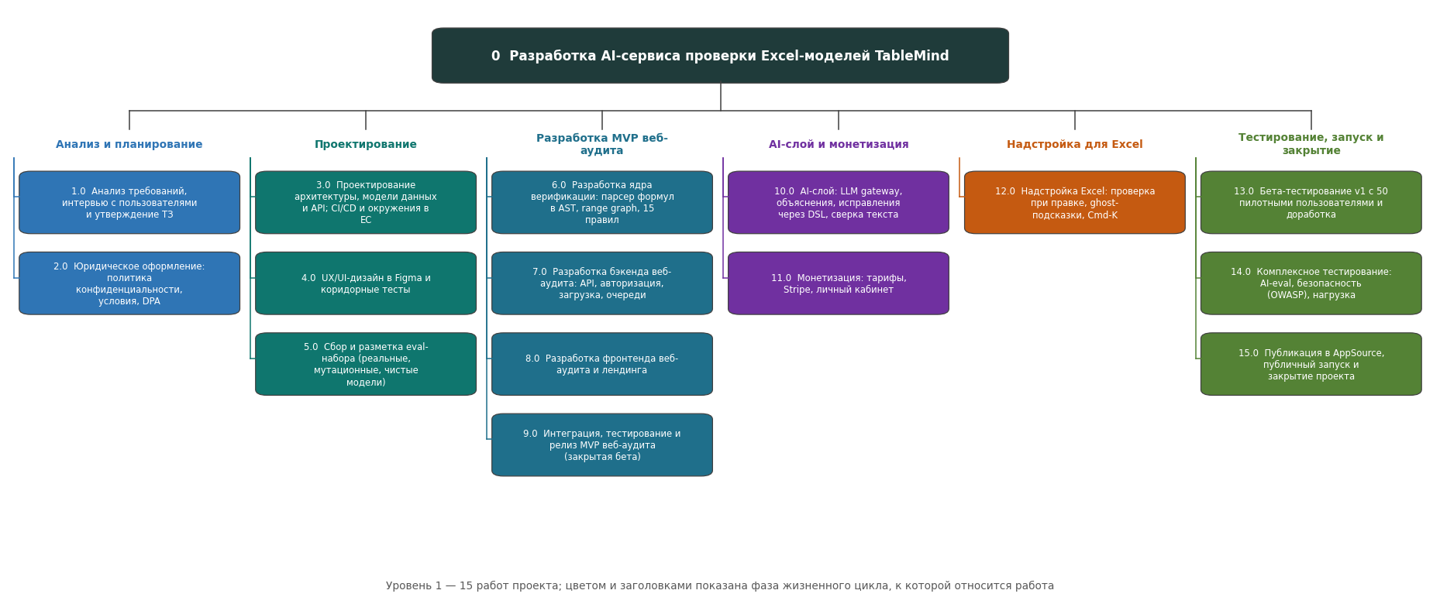
Схема WBS (дерево):

Гант (рисунок)
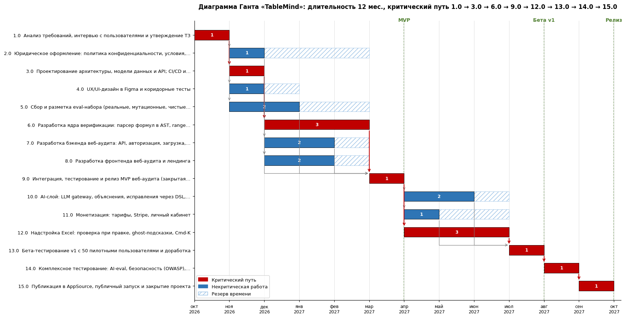
Диаграмма Ганта со связями между работами (рисунок)
Стрелки — связи «финиш – старт»; красные стрелки — связи внутри критического пути. Построено по тем же данным, что и лист «Диаграмма Ганта».

Сетевой график (PDM)
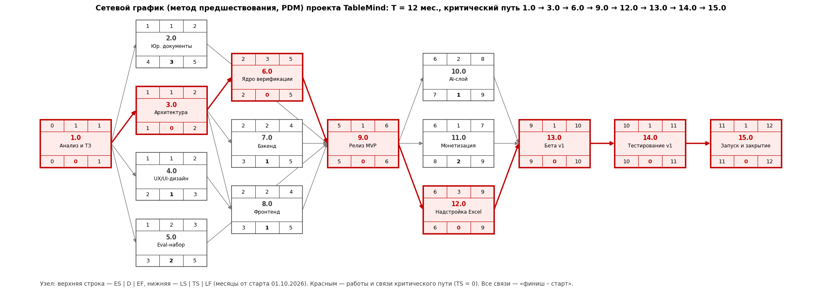
Сетевой график проекта методом предшествования (операции в узлах, PDM)
В каждом узле: ES | D | EF сверху, LS | TS | LF снизу (месяцы от старта). Красным — критический путь. Значения совпадают с листом «Расчёт CPM».

